Sheet1
コンプライアンス遵守に関する誓約書 提出の流れ

※本人保管用と会社保管用が必要なので、2部記入する
・内容を確認し、書名日と署名を記入、押印をする
・1枚目を左、2枚目を右に並べて置き、署名者の割り印を押す
署名者の押印は真ん中より少し下あたりに押す
・割り印をした2部をまとめて本社に送り、
本社にて割り印をしたものを本人の控えとして返却を行う

 | （完成イメージ）
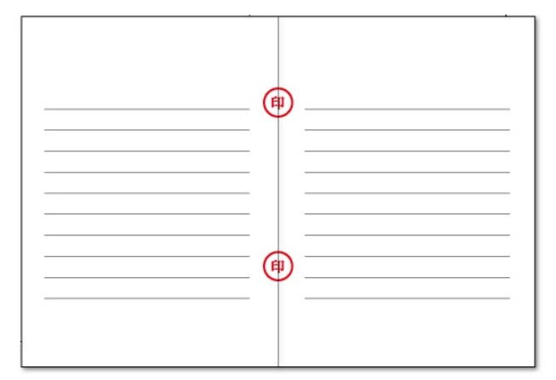
会社印押印

署名者印押印

